行政事業レビューシート
 |  |  |  |  |  |  |  |  |  |  |  |  |  | 事業番号 |  |  |  | 2022 |  |  |  | - | 厚労 |  |  | - | 21 |  | - | 0290
令和4年度行政事業レビューシート |  |  |  |  |  |  |  |  |  |  |  |  |  |  |  |  |  |  |  |  |  | （ | 厚生労働省 |  |  |  |  |  |  |  |  |  | ）
事業名 |  |  |  | エイズ患者遺族等相談事業 |  |  |  |  |  |  |  |  |  |  | 担当部局庁 |  |  |  | 医薬･生活衛生局 |  |  |  |  |  |  |  |  | 作成責任者
事業開始年度 |  |  |  | 平成9年度 |  |  |  |  | 事業終了 （予定）年度 |  | 終了予定なし |  |  |  | 担当課室 |  |  |  | 総務課医薬品副作用被害対策室 |  |  |  |  |  |  |  |  | 室長 渡邊 由美子
会計区分 |  |  |  | 一般会計
根拠法令 （具体的な 条項も記載） |  |  |  | - |  |  |  |  |  |  |  |  |  |  | 関係する 計画、通知等 |  |  |  | -
主要政策・施策 |  |  |  | - |  |  |  |  |  |  |  |  |  |  | 主要経費 |  |  |  | 社会保障
事業の目的 （目指す姿を簡潔に。3行程度以内） |  |  |  | ①エイズ患者遺族等相談事業 血液製剤によるHIV感染により家族を亡くした遺族等への相談等事業を行うことにより、遺族等の精神的な苦痛の緩和を図る。 ②ヤコブ病サポートネットワーク事業 ヒト乾燥硬膜の移植によりクロイツフェルト・ヤコブ病を発症し家族を亡くした遺族等への相談等事業を行うことにより、遺族等の精神的な苦痛の緩和を図る。 ③サリドマイド被害者生活支援等事業 サリドマイド被害者やその介護者の高齢化による健康面、精神面及び介護上の問題に対応するため、医療･介護等に専門的知識を有する相談員を配置し訪問調査事業を実施することにより、生活支援を図る。
事業概要 （5行程度以内。別添可） |  |  |  | ①エイズ患者遺族等相談事業（補助率10/10） 血液製剤によるHIV感染により家族を亡くした遺族等のための相談や相談員を対象とした研修を行う。 ②ヤコブ病サポートネットワーク事業（補助率10/10） ヒト乾燥硬膜の移植によりクロイツフェルト･ヤコブ病を発症し家族を亡くした遺族等のための相談や相談員を対象とした研修会等を行う。 ③サリドマイド被害者生活支援等事業（補助率10/10） 医療･介護等に専門的な知識を有する相談員がサリドマイド被害者に対する訪問調査を行い、日常生活上の問題点へのアドバイスなどを実施する。
実施方法 |  |  |  | 補助
予算額・ 執行額 （単位:百万円） |  |  |  |  |  |  |  |  |  | 令和元年度 |  |  | 令和2年度 |  |  |  |  | 令和3年度 |  |  |  |  |  | 令和4年度 |  |  |  |  | 令和5年度要求
 |  |  |  | 予算の状況 |  | 当初予算 |  |  |  | 142 |  |  | 150 |  |  |  |  | 150 |  |  |  |  |  | 155 |  |  |  |  | 155
 |  |  |  |  |  | 補正予算 |  |  |  | - |  |  | - |  |  |  |  | -
 |  |  |  |  |  | 前年度から繰越し |  |  |  | - |  |  | - |  |  |  |  | - |  |  |  |  |  | -
 |  |  |  |  |  | 翌年度へ繰越し |  |  |  | - |  |  | - |  |  |  |  | -
 |  |  |  |  |  | 予備費等 |  |  |  | - |  |  | - |  |  |  |  | -
 |  |  |  |  |  | 計 |  |  |  | 142 |  |  | 150 |  |  |  |  | 150 |  |  |  |  |  | 155 |  |  |  |  | 155
 |  |  |  | 執行額 |  |  |  |  |  | 142 |  |  | 150 |  |  |  |  | 150
 |  |  |  | 執行率（％） |  |  |  |  |  | 100% |  |  | 100% |  |  |  |  | 100%
 |  |  |  | 当初予算＋補正予算に対する執行額の割合（％） |  |  |  |  |  | 100% |  |  | 100% |  |  |  |  | 100%
令和4・5年度 予算内訳 （単位：百万円） |  |  |  | 歳出予算目 |  |  |  |  |  | 令和4年度当初予算 |  |  | 令和5年度要求 |  |  |  |  | 主な増減理由
 |  |  |  | 医薬品等健康被害者等生活支援補助金 |  |  |  |  |  | 155 |  |  | 155

 |  |  |  | 計 |  |  |  |  |  | 155 |  |  | 155
活動内容 （アクティビティ） |  |  |  | 被害者を看取ってきた遺族も高齢化や孤立化のため困難が増してきている。薬害による偏見を恐れて地域との関係を断ってきた多くの遺族は周囲に話しができる人もおらず、一人で悲しみを抱え孤立している人も少なくない。担当のソーシャルワーカーや相談員が電話等で現状とニーズを把握し支援を行っている。
活動目標及び 活動実績 （アウトプット） |  |  |  | 活動目標 |  |  |  |  |  | 活動指標 |  |  |  |  |  | 単位 |  |  | 令和元年度 |  |  | 令和2年度 |  |  | 令和3年度 |  |  | 4年度 活動見込 |  |  | 5年度 活動見込
 |  |  |  | 被害者の個別救済の徹底 |  |  |  |  |  | エイズ患者遺族、ヤコブ患者遺族等相談事業における相談件数 |  |  |  |  | 活動実績 | 件 |  |  | 5,038 |  |  | 4,987 |  |  | 4,545 |  |  | - |  |  | -
 |  |  |  |  |  |  |  |  |  |  |  |  |  |  | 当初見込み | - |  |  | - |  |  | - |  |  | - |  |  | - |  |  | -
単位当たり コスト |  |  |  | 算出根拠 |  |  |  |  |  |  |  |  |  |  |  | 単位 |  |  | 令和元年度 |  |  | 令和2年度 |  |  | 令和3年度 |  |  | 4年度活動見込
 |  |  |  | 裁判上の和解に基づき、薬害被害者及び遺族等に対して必要な支援を行う事業であるため、単位当たりコストを算出することはなじまない。 |  |  |  |  |  |  |  |  |  |  | 単位当たり コスト | - |  |  | - |  |  | - |  |  | - |  |  | -
 |  |  |  |  |  |  |  |  |  |  |  |  |  |  | 計算式 | - |  |  | - |  |  | - |  |  | - |  |  | -
成果目標及び 成果実績 （アウトカム） |  |  |  | 定量的な成果目標 |  |  |  |  |  | 成果指標 |  |  |  |  |  | 単位 |  |  | 令和元年度 |  |  | 令和2年度 |  |  | 令和3年度 |  |  | 中間目標 |  |  | 目標最終年度
 |  |  |  |  |  |  |  |  |  |  |  |  |  |  |  |  |  |  |  |  |  |  |  |  |  |  |  | - |  | 年度 | - | 年度
 |  |  |  | - |  |  |  |  |  | - |  |  |  |  | 成果実績 | - |  |  | - |  |  | - |  |  | - |  |  | - |  |  | -
 |  |  |  |  |  |  |  |  |  |  |  |  |  |  | 目標値 | - |  |  | - |  |  | - |  |  | - |  |  | - |  |  | -
 |  |  |  |  |  |  |  |  |  |  |  |  |  |  | 達成度 | ％ |  |  | - |  |  | - |  |  | - |  |  | - |  |  | -
根拠として用いた 統計・データ名 （出典） |  |  |  | -

定量的な成果目標の設定が困難な場合 | 定量的な目標が設定できない理由及び定性的な成果目標 |  |  | 定量的な目標が設定できない理由 |  |  |  |  |  |  |  |  |  |  |  | 定性的な成果目標と令和元年～令和3年度の達成状況・実績

 |  |  |  | 裁判上の和解等に基づきエイズ等患者やその遺族等に対して必要な支援を行い、精神的な苦痛の緩和等を図る事業であり、相談等をきめ細やかに行う中で必要な支援を行うものであるため、目標の設定は困難である。 |  |  |  |  |  |  |  |  |  |  |  | 遺族の精神的な苦痛の緩和を図るため、エイズ患者遺族、ヤコブ患者遺族等へ相談事業を実施している。 令和元年度～３年度は毎年4,000件以上の相談が行われている。

 | 事業の妥当性を検証するための代替的な達成目標及び実績 |  |  | 代替目標 |  |  |  |  |  | 代替指標 |  |  |  |  |  | 単位 |  |  | 令和元年度 |  |  | 令和2年度 |  |  | 令和3年度 |  |  | 中間目標 |  |  | 目標最終年度
 |  |  |  |  |  |  |  |  |  |  |  |  |  |  |  |  |  |  |  |  |  |  |  |  |  |  |  | - |  | 年度 | - | 年度
 |  |  |  | エイズ患者遺族、ヤコブ患者遺族等の精神的苦痛の緩和を図ること |  |  |  |  |  | エイズ患者遺族、ヤコブ患者遺族等相談事業における相談件数 |  |  |  |  | 実績 | 件 |  |  | 5,038 |  |  | 4,987 |  |  | 4,545 |  |  | - |  |  | -
 |  |  |  |  |  |  |  |  |  |  |  |  |  |  | 目標値 | - |  |  | - |  |  | - |  |  | - |  |  | - |  |  | -
 |  |  |  |  |  |  |  |  |  |  |  |  |  |  | 達成度 | ％ |  |  | - |  |  | - |  |  | - |  |  | - |  |  | -
政策評価、新経済・財政再生計画との関係 |  | 政策評価 | 政策 | 品質･有効性･安全性の高い医薬品･医療機器・再生医療等製品を国民が適切に利用できるようにすること。（Ⅰ-6）
 |  |  | 施策 | 医薬品等の品質確保の徹底を図るとともに、医薬品等の安全対策等を推進すること（Ⅰ-6-2） |  |  |  |  |  |  |  |  | 政策評価書URL |  |  | https://www.mhlw.go.jp/wp/seisaku/hyouka/dl/r03_jizenbunseki/I-6-2.pdf
 |  |  |  |  |  |  |  |  |  |  |  |  | 該当箇所 |  |  | 3ページ目
 |  | 新経済・財政再生計画改革工程表 2021 | 取組事項 | 分野： |  |  | - |  |  |  |  | -
 |  |  |  | （新経済・財政再生計画改革工程表 2021）URL： |  |  |  |  |  |  |  | -
 |  |  |  | 該当箇所 |  |  |  |  |  |  |  | -
事業所管部局による点検・改善
 |  | 項 目 |  |  |  |  |  |  |  |  |  |  |  |  |  |  |  | 評 価 |  | 評価に関する説明
...
関連する過去のレビューシートの事業番号
平成25年度 |  |  | 180
平成26年度 |  |  | 194
平成27年度 |  |  | 203
平成28年度 |  |  | 203
平成29年度 |  |  | 206
平成30年度 |  |  | 0217
令和元年度 |  |  | 厚生労働省 |  | - |  |  | 0226
令和2年度 |  |  | 厚生労働省 |  |  |  |  | 0234
令和3年度 |  |  | 2021 | 厚労 |  |  | 20 | 0280
資金の流れ （資金の受け取り先が何を行っているかについて補足する） （単位：百万円） |  |  |  | ※令和3年度実績を記入。執行実績がない新規事業、新規要求事業については現時点で予定やイメージを記入。
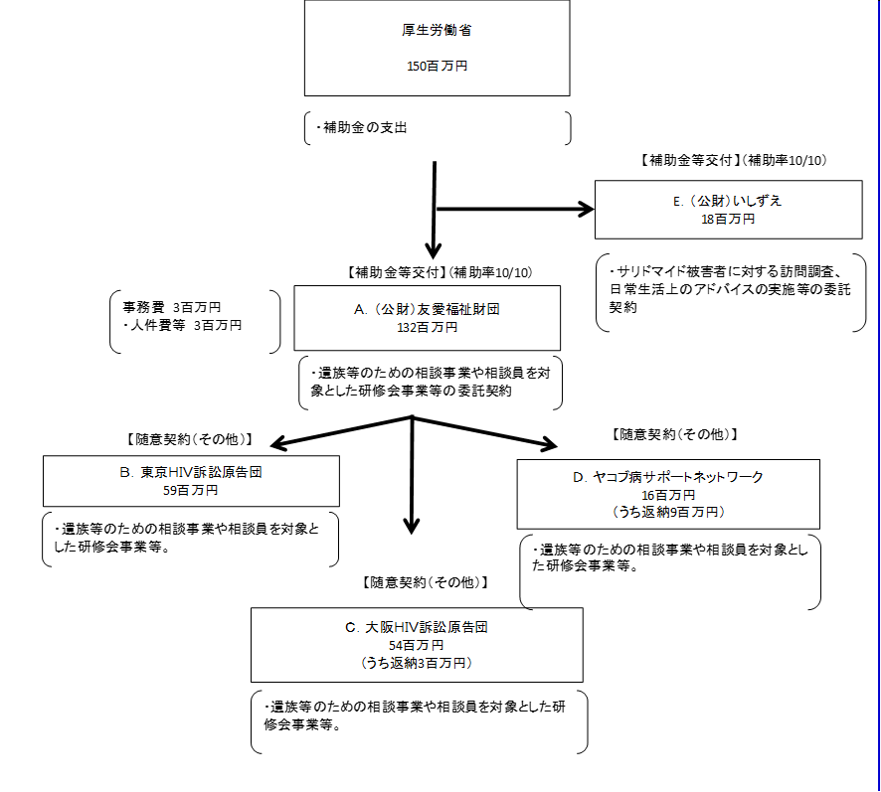

費目・使途 （「資金の流れ」においてブロックごとに最大の金額が支出されている者について記載する。費目と使途の双方で実情が分かるように記載） |  |  |  | A.（公財）友愛福祉財団 |  |  |  |  |  |  |  |  |  |  |  |  | B.東京HIV訴訟原告団
 |  |  |  | 費 目 |  |  |  | 使 途 |  |  |  |  |  |  | 金 額 (百万円） |  | 費 目 |  |  |  | 使 途 |  |  |  |  |  |  |  |  |  | 金 額 (百万円）
 |  |  |  | 外部委託 |  |  |  | 東京HIV訴訟原告団 （遺族等のための相談事業や相談員を対象とした研修会事業等） |  |  |  |  |  |  | 59 |  | 謝金 |  |  |  | 相談員、事務補助員、専門家相談員謝金 |  |  |  |  |  |  |  |  |  | 17
 |  |  |  | 外部委託 |  |  |  | 大阪HIV訴訟原告団 （遺族等のための相談事業や相談員を対象とした研修会事業等） |  |  |  |  |  |  | 54 |  | 事務費 |  |  |  | 消耗品費、通信運搬費、雑役務費等 |  |  |  |  |  |  |  |  |  | 17
 |  |  |  | 外部委託 |  |  |  | ヤコブ病サポートネットワーク （遺族等のための相談事業や相談員を対象とした研修会事業等） |  |  |  |  |  |  | 16 |  | 借料及び損料 |  |  |  | 事務所借料、会場費、コピー機等リース料等 |  |  |  |  |  |  |  |  |  | 19
 |  |  |  | 事務費 |  |  |  | 人件費等 |  |  |  |  |  |  | 2 |  | 委員等旅費 |  |  |  | 相談員、専門家相談、講師交通費 |  |  |  |  |  |  |  |  |  | 6
...

